关系图
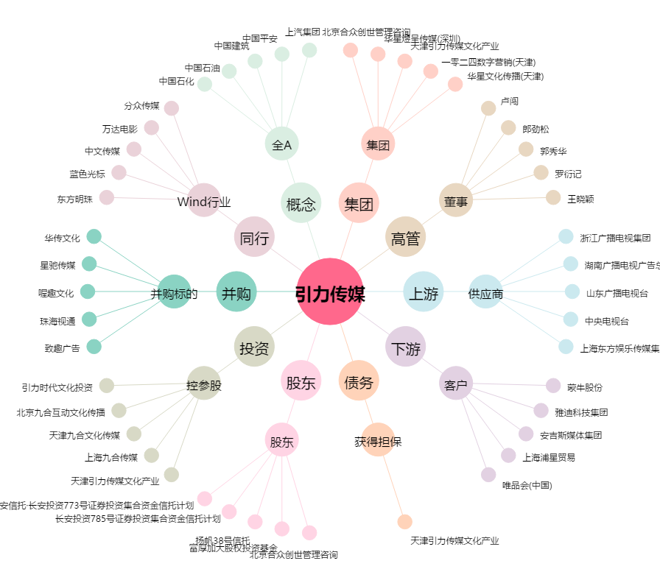
引力传媒[603598.SH] - 关系概览图

